Testcase
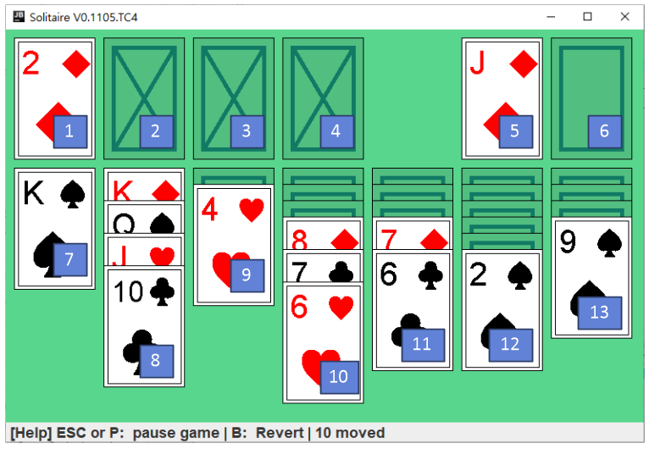
Solitaire Test cases

#TC | Class | Test case | Memo
1 | Basic | Deck 1, 2, 3, 4 덱이 빈었을 때에는 A 카드만 올 수 있다. | PlayState.java
2 | Basic | Deck 1, 2, 3, 4 로는 한 번에 한 장의 카드만 옮길 수 있다. | PlayState.java
3 | Basic | 카드를 옮기는 동작이 성공하면 move 카운트가 1 증가 한다 | PlayState.java
4 | Basic | 최초 실행시 6번 Deck의 모든 카드는 닫혀 있다 | PlayState.java
5 | Basic | 최초 실행시 1-4 Deck에는 카드가 없다 | PlayState.java
6 | Basic | Deck 7-13 사이에는 2장 이상의 카드를 옮길수 있다. | PlayState.java
7 | Basic | Dcek 7-13에서 Deck 5로의 카드 이동은 불가능한다 | PlayState.java
8 | Basic | Dcek 7-13에서 Deck 6로의 카드 이동은 불가능한다 | PlayState.java
9 | Basic | 게임 중 ESC / P 를 누르면 Pause state로 바뀐다 | PlayState.java
10 | Basic | Pause state에서는 Resume와 새게임 기능을 제공한다 | PauseDrawEngineImpl.java
11 | Function | B키를 누르면, 이전 동작을 되돌리고, move 카운트가 1증가 한다 | PlayState.java
12
13
14
15
16
17
18
19
20
21
22
23
24
25
26

